WAN & QoS
Localidade | Total Bandwidth (MB) | Bandwidth for Voice (MB) | QoS L2 Signaling | QoS L2 Voice | QoS L3 Signaling | QoS L3 Voice | # VoIP Channels | CODEC 1 | CODEC 2 | CODEC 3
MAU | 10000 | NA |  |  | AF31 (01101000/DSCP 26/TOS 104) Droplevel low |  |  | G.722 | G.711 PCMA/PCMU | G.729

Link WAN
O tipo de link deve permitir a implementação de QoS, priorizando os pacotes de voz. Os links MPLS e LAN-to-LAN suportam QoS. Como já dito, links com a Internet não suportam, mas podem ser usados para conectar locais com poucos ramais VoIP ou situações semelhantes, nas quais a economia supera o inconveniente da falta de qualidade da voz.
É sempre bom lembrar que a qualidade da voz em links Internet irá variar, portanto, caso se decida usar esse tipo de link, deve-se aceitar que a qualidade pode sofrer degradações em alguns períodos.
A marcação de pacotes utilizada pela operadora deve coincidir com a marcação enviada nos pacotes VoIP.
Tenha em vista que nem toda a banda do link pode ser priorizada. Um link com banda total seja de 4 Mbps, por exemplo, dispõe de uma banda de 1,2 Mbps para voz (30% do total). Isso pode ser diferente entre operadoras.

Quality of Service (QoS)
Muito se discute sobre a necessidade da implementação de QoS na rede LAN. De fato, essa implementação é essencial para o VoIP.
Interpreta-se que os ports de alta velocidade dos switches, principalmente os ports uplink, compensam qualquer necessidade de priorização de pacotes, seja de voz ou de aplicações críticas. Outra interpretação é que a VLAN de voz, por si só, já isola os pacotes de voz dos demais pacotes. Essas interpretações, apesar de comuns, são incorretas.
É em condição de congestionamento na rede que percebemos as falhas na voz (picotes, metalização e eco) e como essa condição não é muito frequente numa rede “saudável”, podemos ter a falsa sensação que tudo está em ordem. Porém, em determinados horários de alto tráfego perceberemos degradação na qualidade da voz.
Mesmo que não ocorra num primeiro momento, é difícil afirmar que não ocorrerá no futuro, já que o tráfego na rede costuma ser sempre crescente com o passar do tempo.

Onde ocorre o congestionamento?
No buffer dos equipamentos, ou seja, a porção da memória utilizada para armazenar pacotes, mesmo que haja banda suficiente em um port de switch, por exemplo, pode haver congestionamento devido à falta de espaço no buffer para armazenar mais pacotes, ou seja, o congestionamento pode ocorrer independente da velocidade dos ports.
E mesmo que haja uma VLAN de voz, os pacotes de voz não estarão segregados dos demais pacotes, já que são tratados na mesma porção de buffer, sujeitos “ao mesmo” congestionamento que todos os pacotes. Em outras palavras, dizemos que todos estão na mesma fila do buffer.
Logo, a VLAN de voz é necessária para controle de broadcast, já que cada VLAN é um domínio de broadcast independente.
Enquanto que na LAN poderemos ter problemas de qualidade de voz ocasionalmente, na WAN, sem implementação de QoS, isso é uma certeza na maior parte do tempo.

Segmentação de buffer
Os mecanismos de priorização utilizam uma técnica de segmentação de buffer para que os pacotes possam ser tratados de maneira diferenciada. A ideia é colocar pacotes prioritários em regiões do buffer diferentes dos outros pacotes, permitindo que sejam transmitidos antes dos outros.
Os diferentes segmentos do buffer são chamados de filas e a quantidade de filas disponível em um determinado equipamento é uma característica importante quando se deseja tratar os pacotes de diferentes aplicações de maneira diferenciada (voz, vídeo, e-mail, SAP, gerenciamento, etc.).
Uma quantidade maior de filas implica numa quantidade maior de níveis de prioridade.
Um equipamento que não suporta segmentação do buffer em diversas filas, não suporta QoS (Quality of Service), portanto não deve ser utilizado para VoIP ou aplicações críticas.
Esse é o caso de equipamentos legados, como por exemplo, o repetidor, mais conhecido como Hub.

Marcação de pacotes
Os equipamentos de rede, tais como switches, roteadores e firewalls podem classificar o tráfego de uma determinada aplicação através de “access-lists”, porém, isso costuma consumir demasiado recurso de processamento nesses equipamentos.
O ideal é que o tráfego a ser priorizado já chegue neles marcado, eliminando a necessidade de classificação. É o que acontece com a aplicação VoIP.
As aplicações VoIP podem marcar os pacotes VoIP de duas maneiras para que os equipamentos de rede possam tratá-los de maneira diferenciada, sendo que as duas podem ser usadas simultaneamente.

Marcação no cabeçalho Ethernet (802.1p)
Também conhecido como “Class of Service” (CoS). Consiste na marcação de 3 bits de precedência no cabeçalho ethernet, proporcionando a marcação em até 8 tipos de tráfego diferentes (de 0 a 7) – que é o número de combinações possível com 3 bits.
Para que seja possível utilizar esse modo, a interface ethernet deve suportar o padrão 802.1Q, ou seja, identificação da VLAN do pacote. Isso ocorre porque o 802.1p foi concebido de forma a integrar o 802.1Q, portanto não pode existir sem ele.

Marcação no cabeçalho IP (ToS e DSCP)
É a forma recomendada de marcação, já que se mantém quando o protocolo de enlace é alterado. Em outras palavras, diferente da “Class of Service”, a marcação não é perdida quando passa por um link WAN e consequentemente se mantém desde o equipamento de origem até o destino – “fim a fim”.
Nesse tipo de marcação é utilizado o campo ToS (Type of Service) do cabeçalho IP, composto de 8 bits, portanto é possível um número de combinações (256 combinações) bem maior que o CoS.
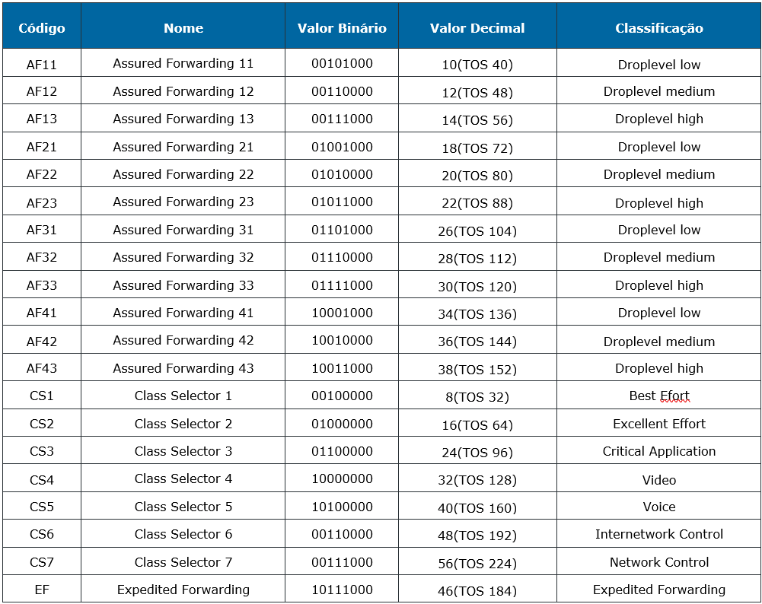
A tabela a seguir mostra as 22 combinações, com seus respectivos códigos, nomes e valores. Adicionalmente a tabela apresenta o valor em decimal do campo ToS, que considera todos os 8 bits e não apenas os seis mais significativos do DSCP.

Para os pacotes RTP, que carregam a voz digitalizada, é recomendada a marcação EF.
A marcação dos pacotes SIP (sinalização VoIP) com o CS5 é a recomendada pelo IETF através da RFC 4594, porém, é mais comum a utilização do AF31, para compatibilidade com a maioria das operadoras, já que utilizam essa marcação. Em outros casos é também comum o uso da marcação EF, a mesma utilizada para o RTP.

QoS fim-a-fim
É importante sabermos que a configuração de QoS deve ser feita em todos os equipamentos que fazem parte do caminho dos pacotes de voz. Um único equipamento nesse caminho que não “saiba” priorizar os pacotes de voz durante um período de congestionamento, pode introduzir atraso, jitter e perda de pacotes no encaminhamento, prejudicando a qualidade.
O QoS terá que ser garantido em todos os equipamentos que trafegarem “Voz”, sendo que a política de Qualidade de Serviço a ser utilizada deve compreender três (03) fases:
=> Marcação dos frames VoIP na rede LAN: utilizada para distinguir os frames VoIP dos demais;
=> Classificação dos frames VoIP: utilizada para classificar os frames baseados em suas marcações;
=> Priorização: Prioriza os frames VoIP baseados nas políticas de classificação;
O cliente deverá informar a marcação a ser utilizada em Layer 02 e Layer 03 na planilha de coleta de dados. De posse desta informação, a Atos fará a configuração dos equipamentos envolvidos no projeto.
Uma vez marcados os frames VoIP, a política de QoS deverá classificar e priorizar estes frames em relação aos demais. Para isto os frames VoIP deverão ser alocados em uma fila de baixa latência (Mecanismo Strict Priority dos switches) a fim de evitar problemas de delay e Jitter. As filas de baixa latência (LLQ) permitem priorizar o tráfego de aplicações críticas minimizando o delay e o jitter.
Os pacotes alocados na fila de baixa latência (fila prioritária) são enviados sempre na frente de quaisquer outros que estejam em filas menos prioritárias conforme ilustra a imagem a seguir.

Cabeamento e Energia
Localidade | Equipamento | Porta Física | Switch | Port do Switch | Switch Speed Port | VLAN
MAU | Elemento de Sobrevivência Local / Unify / OSB 250 |  | sw25mau | ge1/0/24
MAU | ATA Tipo A / Khomp / KAP 302 / 2 FXS | Levantar em campo | sw25mau | ge1/0/9
MAU | ATA Tipo A / Khomp / KAP 302 / 2 FXS | Levantar em campo | sw07mau | ge3/0/40

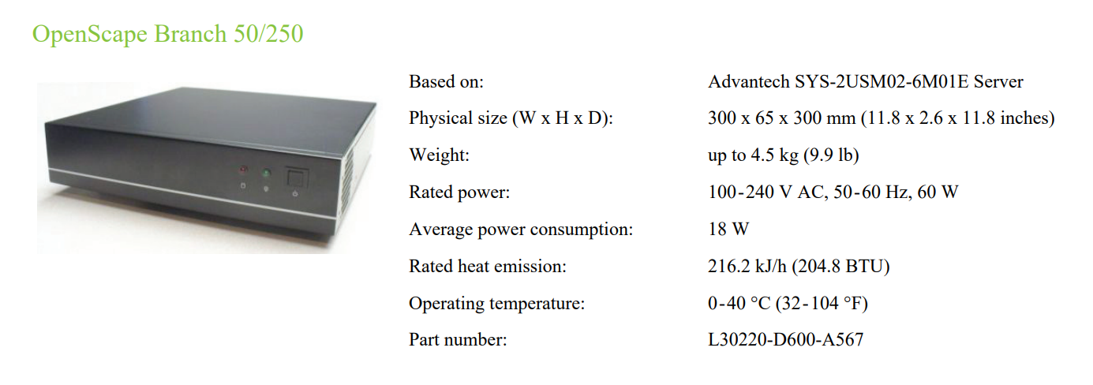

Infraestrutura Física
As informações contidas nesse capítulo explicam e detalham os requisitos obrigatórios da infraestrutura física que deverão ser atendidos pelo cliente para que a Atos tenha condições de instalar, configurar e integrar a nova solução.

Interfaces de rede
O cliente deverá aprovisionar interfaces de rede no switch CORE ou DISTRIBUIÇÃO para a instalação dos novos equipamentos da solução OpenScape. A utilização de um switch de acesso para esta finalidade depende do potencial de processamento do hardware e da forma como este switch é monitorado e gerenciado, pois, a solução a ser implantada é crítica para a atividade principal do cliente e os riscos relacionados à utilização de um switch de acesso devem ser criteriosamente analisados.
Quando aplicável, é encorajada a utilização de interfaces de rede adicionais atendendo aos critérios de redundância.
Todos os servidores e equipamentos a serem utilizados no projeto estão equipados com interfaces no padrão IEEE 802.3ab / 100-1000BASE-T e as interfaces de rede dos switches deverão ser configuradas como: Full Duplex e Autonegotiation.

Cabeamento
UTP
O cabeamento UTP geralmente é utilizado para conexão entre dispositivos na LAN (Local Área Network), pois tem bom rendimento em redes corporativas onde a distância entre equipamentos não ultrapasse 100 metros. A lista a seguir descreve as categorias mais utilizadas nas redes corporativas e compatíveis com a solução.
=> Categoria Cat-5e – É uma melhoria das características dos materiais utilizados na categoria ‘5’, que permite um melhor desempenho, podendo ser fabricado com frequências de 100Mhz a 155Mhz.
=> Categoria Cat-6 – Características para desempenho até 250Mhz e velocidades de 1Gbps até 10Gbps, com limitação de 55 metros.
=> Categoria Cat-6a – Melhoria da categoria ‘6’ para que a frequência de 250Mhz seja mantida até 100 metros.

Conexão dos aparelhos e estação de trabalho
Para que seja possível a instalação de apenas um cabo de rede por mesa de trabalho, os telefones IP possuem um “micro switch” com três portas, sendo que um deles é conectado internamente ao telefone. Das duas portas restantes, uma é conectada ao switch de acesso, que pode também fornecer alimentação para o telefone, caso seja PoE. A outra porta é utilizada para conexão do computador do usuário.
As portas do switch de acesso conectada ao telefone devem ser configuradas para reconhecer tag de Vlans (802.1q trunk). Isso se deve a dois fatores:
=> Vlan de Voz: O telefone sempre enviará frames com Vlan ID de acordo com a sua configuração – O Vlan ID de voz é configurado em cada aparelho telefônico manualmente ou automaticamente através do DHCP.
=> Marcação de prioridade do frame em layer 2 (CoS): O telefone marca os bits de priorização nos frames de acordo com o padrão 802.1p – o valor marcado é configurado em cada telefone.
O micro switch do telefone permite a passagem, sem alterações, dos frames provenientes da Workstation conectada a ele, portanto não haverá marcação de prioridade ou Vlan ID para esses frames, a menos que a própria Workstation o faça.
O Switch de acesso deve ser configurado para designar a Vlan de dados para os frames que chegarem sem o Vlan ID - untagged (provenientes da workstation). A figura a seguir ilustra a conexão física dos aparelhos e workstations e o micro switch do telefone:

Fonte de alimentação para os telefones
Os terminais IP podem ser energizados através de uma fonte de alimentação externa conforme ilustra a imagem a seguir. Esta solução é comumente adotada na indisponibilidade do PoE. Na utilização de fontes de alimentação, é necessário que o cliente providencie um circuito elétrico (NBR 14136) e espaço físico disponível junto ao terminal IP.
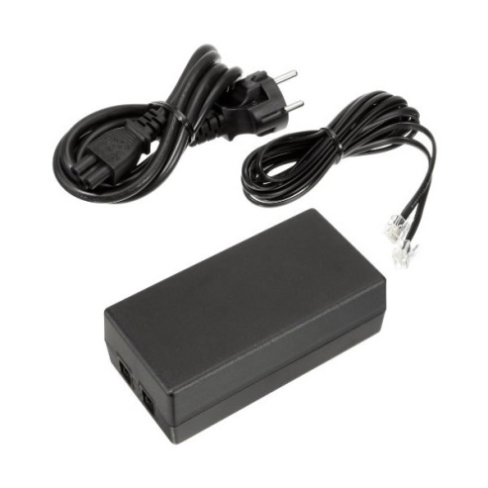

PoE - Power over Ethernet
As características do PoE compatíveis com os aparelhos são:
=> Energia: Provê energia para dispositivos de rede, utilizando a infraestrutura de cabos categoria 5, 5e e 6 já existentes sem a necessidade de conexões adicionais.
=> Segurança: Garantir que não seja injetado no cabo de rede energia para equipamentos que não tenham suporte a PoE ou que a energia injetada não ultrapasse o máximo suportado pelo dispositivo de rede;
=> Compatibilidade: Define um padrão que garante a utilização da estrutura de cabeamento existente para os padrões 10BaseT, 100BaseTx e 1000BaseT sem a necessidade de modificações na infraestrutura.
=> Padrão 802.3af do IEEE, ratificado em junho de 2003.
=> PoE define os níveis de potência válidos para a categoria SELV (Safety Extra Low Voltage).
=> Potência máxima para cada porta é de 15.4 Watts.
=> Tensão de Saída (VPORT) entre 44 e 57 VDC por porta.

A tabela a seguir apresenta os valores de alimentação e classificação:

A tabela a seguir descreve as características de PoE dos telefones. Se for desejado a utilização da alimentação dos aparelhos via PoE, o cliente deverá garantir que sua infraestrutura suporte à instalação dos mesmos.
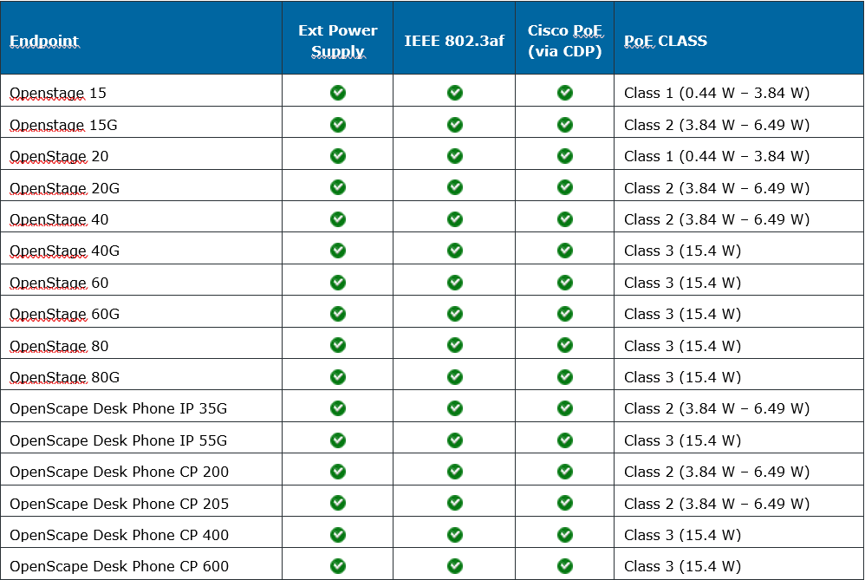

Nobreak
É recomendável que o cliente possua rede elétrica estabilizada e mantida por sistemas de NoBreak nos locais onde serão instalados os servidores e os telefones IP. São recomendados pontos elétricos diferentes para equipamentos que possuam fontes de energia redundantes.

Extensor de Teclas
